Index
Offenlegung gemäß CRR
VOLKSBANKen - VERBUND - 30.06.2025

Annex | Template | Name
Offenlegung von Schlüsselparametern und Übersicht über die risikogewichteten Positionsbeträge
I | EU OV1 | Übersicht über die Gesamtrisikobeträge
 | EU KM1 | Schlüsselparameter
Offenlegung von Eigenmitteln
VII | EU CC1 | Zusammensetzung der aufsichtsrechtlichen Eigenmittel
 | EU CC2 | Abstimmung der aufsichtsrechtlichen Eigenmittel mit der in den geprüften Abschlüssen enthaltenen Bilanz
Offenlegung von antizyklischen Kapitalpuffern
IX | EU CCyB1 | Geografische Verteilung der für die Berechnung des antizyklischen Kapitalpuffers wesentlichen Kreditrisikopositionen
 | EU CCyB2 | Höhe des institutsspezifischen antizyklischen Kapitalpuffers
Offenlegung der Verschuldungsquote
XI | EU LR1 | Summarische Abstimmung zwischen bilanzierten Aktiva und Risikopositionen für die Verschuldungsquote
 | EU LR2 | Einheitliche Offenlegung der Verschuldungsquote
 | EU LR3 | Aufgliederung der bilanzwirksamen Risikopositionen (ohne Derivate, SFTs und ausgenommene Risikopositionen)
Offenlegung von Liquiditätsanforderungen
XIII | EU LIQ1 | Quantitative Angaben zur LCR
 | EU LIQB | Qualitative Angaben zum LCR- Meldebogen EU LIQ1
 | EU LIQ2 | Net Stable Funding Ratio
Offenlegung des Kredit- und des Verwässerungsrisikos sowie der Kreditqualität
XV | EU CR1 | Vertragsgemäß bediente und notleidende Risikopositionen und damit verbundene Rückstellungen
 | EU CR1-A | Restlaufzeit von Risikopositionen
 | EU CR2 | Veränderung des Bestands notleidender Darlehen und Kredite
 | EU CQ1 | Kreditqualität gestundeter Risikopositionen
 | EU CQ5 | Kreditqualität von Darlehen und Kredite an nichtfinanzielle Kapitalgesellschaften nach Wirtschaftszweig
 | EU CQ7 | Durch Inbesitznahme und Vollstreckungsverfahren erlangte Sicherheiten
Offenlegung der Verwendung von Kreditrisikominderungstechniken
XVII | EU CR3 | Offenlegung der Verwendung von Kreditrisikominderungstechniken
Offenlegung der Verwendung des Standardansatzes
XIX | EU CR4 | Standardansatz – Kreditrisiko und Wirkung der Kreditrisikominderung
 | EU CR5 | Standardansatz
Offenlegung des Gegenparteiausfallrisikos
XXV | EU CCR1 | Analyse der CCR-Risikoposition nach Ansatz
 | EU CCR3 | CCR-Risikopositionen nach regulatorischer Risikopositionsklasse und Risikogewicht
 | EU CCR5 | Zusammensetzung der Sicherheiten für CCR-Risikopositionen
 | EU CCR8 | Risikopositionen gegenüber zentralen Gegenparteien (CCPs)
Offenlegung der Verwendung des Standardansatzes und der internen Marktrisikomodelle
XXIX | EU MR1 | Marktrisiko beim Standardansatz
 |  | ESG
ESG | ESG 01 | Anlagebuch – Indikatoren für potenzielle Transitionsrisiken aus dem Klimawandel: Kreditqualität der Risikopositionen nach Sektoren, Emissionen und Restlaufzeit
 | ESG 02 | Anlagebuch – Indikatoren für potenzielle Transitionsrisiken aus dem Klimawandel: Durch Immobilien besicherte Darlehen – Energieeffizienz der Sicherheiten
 | ESG 03 | Anlagebuch – Indikatoren für potenzielle Transitionsrisiken aus dem Klimawandel: Angleichungsparameter
 | ESG 04 | Anlagebuch – Indikatoren für potenzielle Transitionsrisiken aus dem Klimawandel: Risikopositionen gegenüber den 20 CO2-intensivsten Unternehmen
 | ESG 05 | Anlagebuch – Indikatoren für potenzielle physische Risiken aus dem Klimawandel: Risikopositionen mit physischem Risiko

XXXVII | IRRBB1 | Zinsrisiken bei Geschäften des Anlagebuchs

Korrekturen:
2026-02-03 | EU CCR3 | Spalte k befüllt, Summen angepasst

LIQB
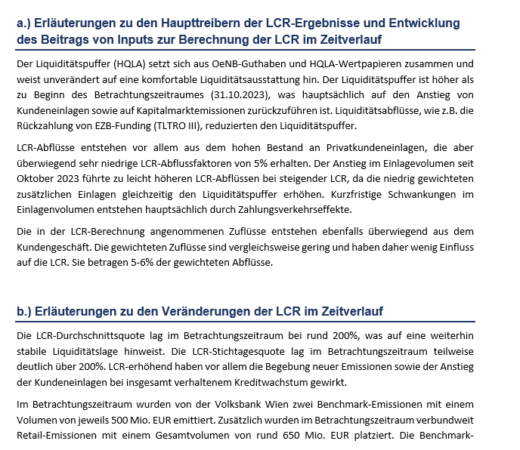
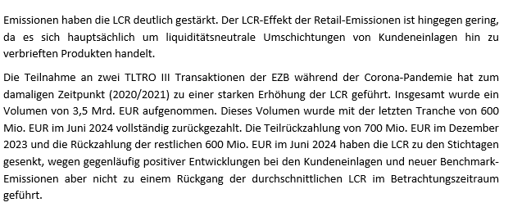
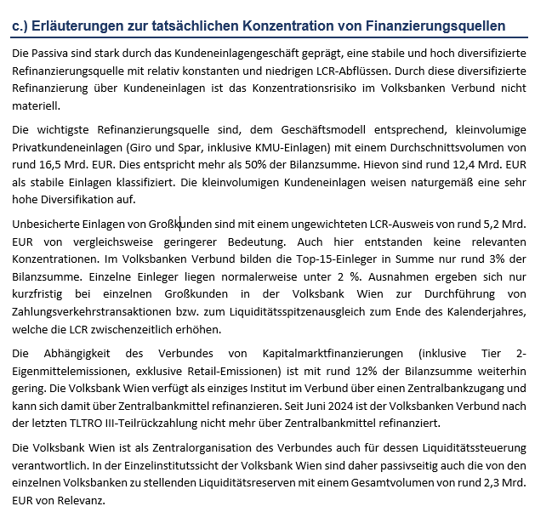
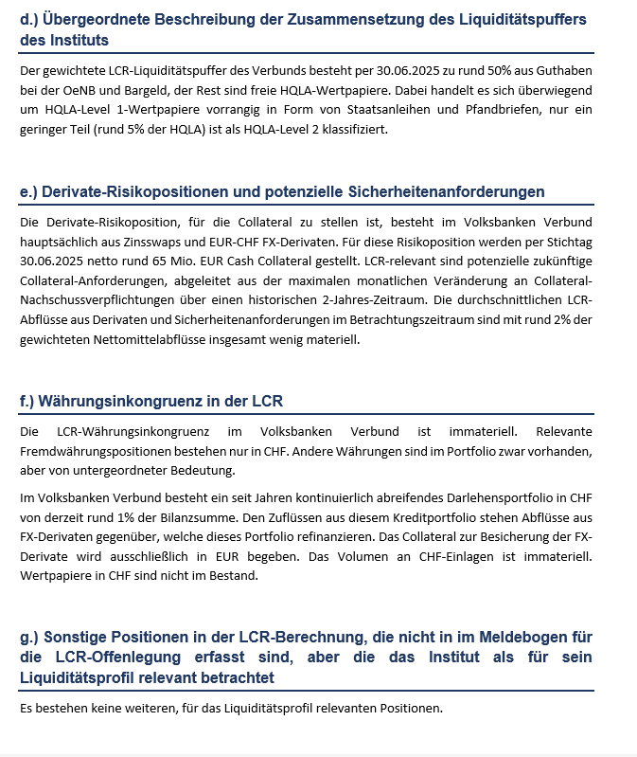
Template EU LIQB - qualitative Angaben zur LCR- Meldebogen EU LIQ1
Betrachtungszeitraum | 30.10.2023 bis 30.6.2025
Konzernkreis | Volksbanken Verbund

Verwendete Abkürzungen:
baw | bis auf Weiteres
EZB | Europäische Zentralbank
FX | Fremdwährung
HQLA | High Quality Liquid Assets
KMU | Kleine und mittlere Unternehmen
LCR | Liquidity Coverage Ratio
OeNB | Oesterreichische Nationalbank
TLTRO | Targeted Long-Term Refinancing Operation der EZB
VB | Volksbank

